4号从站D
 | 4号从站对应表
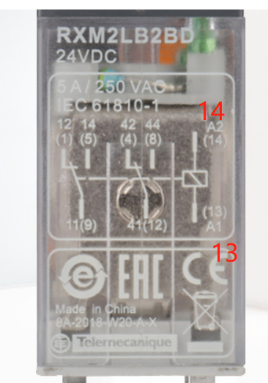
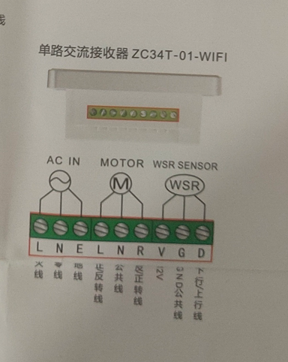
 |  |  | 控制开关地址(位)
序号 | 天窗开关名称 | 对应Y点 | 10进地址 | 16进地址
1 | 1号天窗 开 | Y0 | M11 | HB
2 | 1号天窗 停 | Y1 | M12 | HC
3 | 1号天窗 关 | Y2 | M13 | HD
4 | 2号天窗 开 | Y3 | M14 | HE
5 | 2号天窗 停 | Y4 | M15 | HF
6 | 2号天窗 关 | Y5 | M16 | H10
7 | 3号天窗 开 | Y6 | M17 | H11
8 | 3号天窗 停 | Y7 | M18 | H12
9 | 3号天窗 关 | Y10 | M19 | H13

9个Y点出来都接了24V继电器然后在86开关盒内有松下的小继电器9个
 |  |  | 5V继电器串了750欧电阻（DIP的1.5K两个联）
 | 天窗强制停的延时s |  | D200 | HC8

 |  |  |  |  |  | PLC控制线最终是发送到天窗面板的三个按钮上
 |  |  |  |  | 继电器接5-9脚

